Hoja1
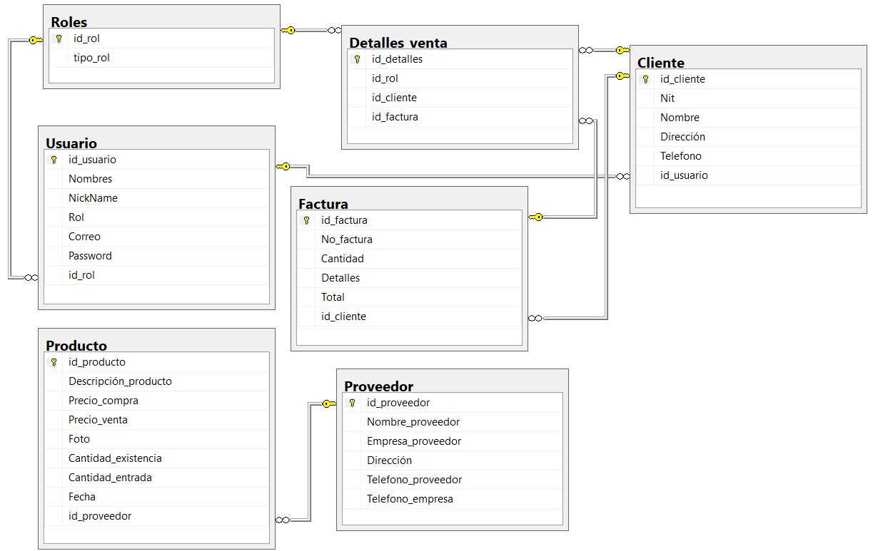
Forma Normal 0

id_usuario | Nombres | Correo | Password | id_rol | Rol | id_factura | No._factura | Cantidad | Detalles | Total | id_cliente | Nit | Nombre | dirección | telefono | id_proveedor | Nombre_proveedor | Empresa_proveedor | Dirección | Telefono_proveedor | Telefono_empresa | id_producto | Descripción_producto | Precio_compra | Precio_venta | Cantidad_existencia | Cantidad_entrada | Fecha
1 | jose | admin@gmail.com | 1234 | 1 | administrador | 2 | 8765 | 4 | Playeras | Q1,600 | 6 | 4172962-8 | Josefa | Cuyo | 45637890 | 1 | Roberto | epicgym | Ciudad capital | 55555555 | 23455443 | 1 | Playeras | 200 | 600 | 150 | 400 | 2020-08-05
2 | Juan | vende@gmail.com | 5678 | 2 | vendedor | 1 | 4321 | 2 | Zapatillas | Q5,000.00 | 5 | 9132362-8 | Juana | Mazate | 33245659 | 2 | Rosa | centersport | Honduras | 44444444 | 9087654343 | 2 | Zapatillas | 600 | 2,500 | 100 | 500 | 2020-08-05
1 | Jose | admin@gmail.com | 1234 | 1 | administrador | 3 | 9876 | 3 | Shorts | Q2,100 | 7 | 8322362-8 | Maria | Chicacao | 51438976 | 3 | Rosmery | runnercenter | Salvador | 42424242 | 60985678901 | 3 | Shorts | 300 | 700 | 50 | 450 | 2020-08-05
1 | Jose | admin@gmail.com | 1234 | 1 | administrador | 1 | 4321 | 2 | Zapatillas | Q5,000.00 | 5 | 9132362-8 | Juana | Mazate | 33245659 | 2 | Rosa | centersport | Honduras | 44444444 | 9087654343 | 3 | Shorts | 300 | 700 | 50 | 450 | 2020-08-05
2 | Juan | vende@gmail.com | 5678 | 2 | vendedor | 2 | 8765 | 4 | Playeras | Q1,600 | 6 | 4172962-8 | Josefa | Cuyo | 45637890 | 3 | Rosmery | runnercenter | Salvador | 42424242 | 60985678901 | 2 | Zapatillas | 600 | 1500 | 100 | 500 | 2020-08-05
2 | Juan | vende@gmail.com | 5678 | 2 | vendedor | 3 | 9876 | 3 | Shorts | Q2,100 | 7 | 8322362-8 | Maria | Chicacao | 51438976 | 1 | Roberto | epicgym | Ciudad capital | 55555555 | 23455443 | 1 | Playeras | 200 | 600 | 150 | 400 | 2020-08-05

Forma Normal 1

Usuarios |  |  | Rol |  |  | Factura |  |  | Cliente |  |  | Proveedor
id_usuario | Nombres |  | id_rol | Rol |  | id_factura | No.factura |  | id_cliente | Nombre |  | id_proveedor | Nombre
1 | Jose |  | 1 | administrador |  | 1 | 4321 |  | 5 | Josefa |  | 1 | Roberto
2 | Juan |  | 2 | vendedor |  | 2 | 8765 |  | 6 | Juana |  | 2 | Rosa
 |  |  |  |  |  | 3 | 9876 |  | 7 | Maria |  | 3 | Rosmery

 |  | Producto
 |  | id_producto | Nombre
 |  | 1 | Playeras
 |  | 2 | Zapatillas
 |  | 3 | Short

Forma Normal 2

Usuarios |  |  |  |  |  |  | Rol |  |  | Factura
id_usuario | Nombres | NickName | Rol | Correo | Password |  | id_rol | Rol |  | id_factura | No. Factura | Cantidad | Detalles | Total
1 | Jose | Jose | administrador | admin@gmail.com | 1234 |  | 1 | administrador |  | 1 | 4321 | 2 | Zapatillas | Q5,000
2 | Juan | Juan | vendedor | vende@gmail.com | 5678 |  | 2 | vendedor |  | 2 | 8765 | 4 | Playeras | Q1,600
 |  |  |  |  |  |  |  |  |  | 3 | 9876 | 3 | Shorts | Q2,100
Cliente |  |  |  |  |  | Proveedor
id_cliente | Nit | Nombre | Dirección | Telefono |  | id_proveedor | Nombre | Empresa | Dirección | Telefono Proveedor | Telefono Empresa
5 | 9132362-8 | Josefa | Mazate | 33245659 |  | 1 | Roberto | epicgym | Ciudad capital | 55555555 | 23455443
6 | 4172962-8 | Juana | Cuyo | 45637890 |  | 2 | Rosa | centersport | Honduras | 44444444 | 9087654343
7 | 8322362-8 | Maria | Chicacao | 51438976 |  | 3 | Rosmery | runnercenter | Salvador | 42424242 | 60985678901

Producto |  |  |  |  |  |  |  |  | Detalles venta
id_producto | Nombre | Precio_compra | Precio_venta | Foto | Cantidad exsitencia | Cantidad entrada | Fecha |  | id_venta | id_rol | id_cliente | id_factura
1 | Playeras | 200 | 600 | - | 150 | 400 | 2020-08-05 |  | 1 | 1 | 5 | 1
2 | Zapatillas | 600 | 2,500 | - | 100 | 500 | 2020-08-05 |  | 2 | 2 | 6 | 2
3 | Short | 300 | 700 | - | 50 | 450 | 2020-08-05 |  | 3 | - | 7 | 3

Forma Normal 3

